Sheet1
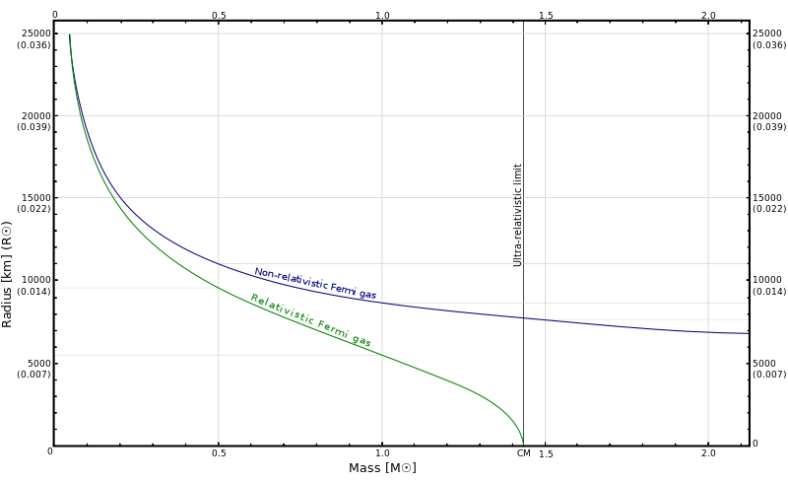
rhoC | radiusKM, nonRelativ | massSolMass, nonRelativ | radiusKM, relativ | massSolMass, relativ
1000000 | 35253.198292 | 0.015409562579 | 35243.577276 | 0.015369857747
2000000 | 31407.02897 | 0.02179241239 | 31393.440193 | 0.021703469263
3000000 | 29354.745154 | 0.026690145309 | 29338.119761 | 0.026547659378
4000000 | 27980.481471 | 0.030819125158 | 27961.302715 | 0.030620131605
5000000 | 26958.983816 | 0.03445682943 | 26937.560012 | 0.034199041035
6000000 | 26152.104479 | 0.037745565478 | 26128.65461 | 0.03742711149
7000000 | 25488.768041 | 0.040769870397 | 25463.458982 | 0.040389164337
8000000 | 24927.775167 | 0.043584824779 | 24900.738431 | 0.043140487581
9000000 | 24443.202028 | 0.046228687737 | 24414.545558 | 0.045719498854
10000000 | 24017.724098 | 0.048729315497 | 23987.537843 | 0.048154179763
20000000 | 21397.359282 | 0.068913658861 | 21354.916142 | 0.067635045618
30000000 | 19999.154412 | 0.084401650259 | 19947.422144 | 0.082366155128
40000000 | 19062.879888 | 0.097458630994 | 19003.398202 | 0.094631597002
50000000 | 18366.941551 | 0.10896206195 | 18300.696183 | 0.10531814842
60000000 | 17817.221065 | 0.11936195848 | 17744.913632 | 0.11488145678
70000000 | 17365.295112 | 0.12892565036 | 17287.457255 | 0.12359263491
80000000 | 16983.095314 | 0.13782731772 | 16900.14825 | 0.13162858003
90000000 | 16652.959671 | 0.14618794649 | 16565.248935 | 0.13911232268
100000000 | 16363.084775 | 0.15409562579 | 16270.898831 | 0.14613354446
200000000 | 14577.851298 | 0.2179241239 | 14450.640986 | 0.20076899958 | \
300000000 | 13625.265278 | 0.26690145309 | 13472.500248 | 0.24025930617
400000000 | 12987.388645 | 0.30819125158 | 12813.949194 | 0.27195982709
500000000 | 12513.251043 | 0.3445682943 | 12322.236442 | 0.29872602623
600000000 | 12138.731184 | 0.37745565478 | 11932.325687 | 0.32202212618
700000000 | 11830.837587 | 0.40769870397 | 11610.683883 | 0.34271654439
800000000 | 11570.44795 | 0.43584824779 | 11337.835127 | 0.36137363135
900000000 | 11345.528713 | 0.46228687737 | 11101.502681 | 0.37838408317
1000000000 | 11148.039514 | 0.48729315497 | 10893.466283 | 0.39403126287
2000000000 | 9931.7741383 | 0.68913658861 | 9600.1000262 | 0.50625284566
3000000000 | 9282.7845466 | 0.84401650259 | 8900.2733322 | 0.57804714883
4000000000 | 8848.2048341 | 0.97458630994 | 8427.4415677 | 0.63084527401
5000000000 | 8525.1784078 | 1.0896206195 | 8073.6972462 | 0.67245777426
6000000000 | 8270.0208067 | 1.1936195848 | 7792.8732639 | 0.7066744778
7000000000 | 8060.2554917 | 1.2892565036 | 7561.0774419 | 0.73563500182
8000000000 | 7882.8538619 | 1.3782731772 | 7364.3928373 | 0.76066928258
9000000000 | 7729.6186057 | 1.4618794649 | 7194.024121 | 0.78266144848
10000000000 | 7595.0707877 | 1.5409562579 | 7044.0736207 | 0.8022293214
20000000000 | 6766.4382399 | 2.179241239 | 6113.619845 | 0.92661745537
30000000000 | 6324.2871496 | 2.6690145309 | 5612.8754101 | 0.99417063357
40000000000 | 6028.2112301 | 3.0819125158 | 5276.3253432 | 1.0390746464
50000000000 | 5808.1363103 | 3.445682943 | 5025.7136705 | 1.0719958372
60000000000 | 5634.2992143 | 3.7745565478 | 4827.5861307 | 1.0975957669
70000000000 | 5491.387831 | 4.0769870397 | 4664.6529353 | 1.1183061449
80000000000 | 5370.5255652 | 4.3584824779 | 4526.861925 | 1.1355456952
90000000000 | 5266.1274015 | 4.6228687737 | 4407.8700159 | 1.1502092208
100000000000 | 5174.4613112 | 4.8729315497 | 4303.430909 | 1.1628945791
200000000000 | 4609.9206522 | 6.8913658861 | 3662.189495 | 1.2363365033
300000000000 | 4308.6865184 | 8.4401650259 | 3322.5891647 | 1.2715875395
400000000000 | 4106.9721121 | 9.7458630994 | 3096.8070204 | 1.2934117478
500000000000 | 3957.0371205 | 10.896206195 | 2930.0704561 | 1.3086419631
600000000000 | 3838.6029065 | 11.936195848 | 2799.143624 | 1.3200500891
700000000000 | 3741.238897 | 12.892565036 | 2692.0922212 | 1.3290068818
800000000000 | 3658.8960542 | 13.782731772 | 2602.0111264 | 1.3362795885
900000000000 | 3587.770389 | 14.618794649 | 2524.5640897 | 1.342336057
1000000000000 | 3525.3190848 | 15.409562579 | 2456.8590371 | 1.3474801363
2000000000000 | 3140.7017804 | 21.79241239 | 2047.1032698 | 1.3755391363
3000000000000 | 2935.4737089 | 26.690145309 | 1834.6301249 | 1.3879620096
4000000000000 | 2798.0474647 | 30.819125158 | 1695.2913401 | 1.3953067378
5000000000000 | 2695.8974511 | 34.45682943 | 1593.4428169 | 1.4002716016
6000000000000 | 2615.2097034 | 37.745565478 | 1514.1235624 | 1.4039019593
7000000000000 | 2548.8762458 | 40.769870397 | 1449.7131913 | 1.4066979488
8000000000000 | 2492.7767102 | 43.584824779 | 1395.8314087 | 1.4089324023
9000000000000 | 2444.3192723 | 46.228687737 | 1349.7455707 | 1.4107682329
10000000000000 | 2401.7712932 | 48.729315497 | 1309.6417726 | 1.4123093956
20000000000000 | 2139.7352458 | 68.913658861 | 1070.786362 | 1.4204099943
30000000000000 | 1999.9144487 | 84.401650259 | 949.69952932 | 1.4238203771
40000000000000 | 1906.2874305 | 97.458630994 | 871.38648335 | 1.4257812416
50000000000000 | 1836.6934107 | 108.96206195 | 814.71436425 | 1.4270819614
60000000000000 | 1781.7210519 | 119.36195848 | 770.91948065 | 1.4280198085
70000000000000 | 1736.5285187 | 128.92565036 | 735.58121493 | 1.428734182
80000000000000 | 1698.3087249 | 137.82731772 | 706.17722202 | 1.4292999613
90000000000000 | 1665.2949125 | 146.18794649 | 681.14173726 | 1.4297613042
100000000000000 | 1636.3077951 | 154.09562579 | 659.44373813 | 1.4301460963
200000000000000 | 1457.7839512 | 217.9241239 | 531.93255578 | 1.432128781
300000000000000 | 1362.5254112 | 266.90145309 | 468.4514697 | 1.4329417646
400000000000000 | 1298.737872 | 308.19125158 | 427.822855 | 1.4334027358
500000000000000 | 1251.324484 | 344.5682943 | 398.6353644 | 1.4337057311
600000000000000 | 1213.8720638 | 377.45565478 | 376.204111 | 1.4339227487
700000000000000 | 1183.0828282 | 407.69870397 | 358.18354959 | 1.4340872072
800000000000000 | 1157.0436163 | 435.84824779 | 343.24426907 | 1.4342169199
900000000000000 | 1134.552189 | 462.28687737 | 330.56368468 | 1.4343223274

